明细
订单号 | 名称 | 图片 | 颜色 | 尺码 | 数量 （个） | 单价 | 金额 | 交期 | 打样
PO1373 | QR标 TCT4000 Classic Crew | 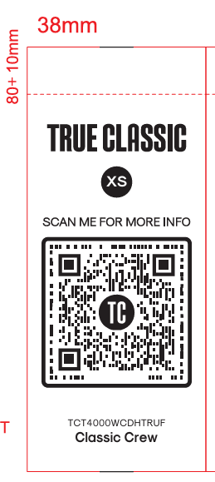 | TCT4000WCDHTRUF | S | 810 | ￥0.0350 | ￥28.3500 | 9/16送活力 | 每个颜色，每个尺码给我20张
 |  |  |  | M | 3940 | ￥0.0350 | ￥137.9000
 |  |  |  | L | 8620 | ￥0.0350 | ￥301.7000
 |  |  |  | XL | 7060 | ￥0.0350 | ￥247.1000
 |  |  |  | 2XL | 3160 | ￥0.0350 | ￥110.6000
 |  |  |  | 3XL | 1600 | ￥0.0350 | ￥56.0000
 |  |  | TCT4000WCSEPWD | S | 810 | ￥0.0350 | ￥28.3500
 |  |  |  | M | 3940 | ￥0.0350 | ￥137.9000
 |  |  |  | L | 8620 | ￥0.0350 | ￥301.7000
 |  |  |  | XL | 7060 | ￥0.0350 | ￥247.1000
 |  |  |  | 2XL | 3160 | ￥0.0350 | ￥110.6000
 |  |  |  | 3XL | 1600 | ￥0.0350 | ￥56.0000
 |  |  | TCT4000WCDHHE | S | 810 | ￥0.0350 | ￥28.3500
 |  |  |  | M | 3940 | ￥0.0350 | ￥137.9000
 |  |  |  | L | 8620 | ￥0.0350 | ￥301.7000
 |  |  |  | XL | 7060 | ￥0.0350 | ￥247.1000
 |  |  |  | 2XL | 3160 | ￥0.0350 | ￥110.6000
 |  |  |  | 3XL | 1600 | ￥0.0350 | ￥56.0000
 |  |  | TCT4000WCCLARET | S | 810 | ￥0.0350 | ￥28.3500
 |  |  |  | M | 3940 | ￥0.0350 | ￥137.9000
 |  |  |  | L | 8620 | ￥0.0350 | ￥301.7000
 |  |  |  | XL | 7060 | ￥0.0350 | ￥247.1000
 |  |  |  | 2XL | 3160 | ￥0.0350 | ￥110.6000
 |  |  |  | 3XL | 1600 | ￥0.0350 | ￥56.0000
 | 洗标 #104-Q12026VC | 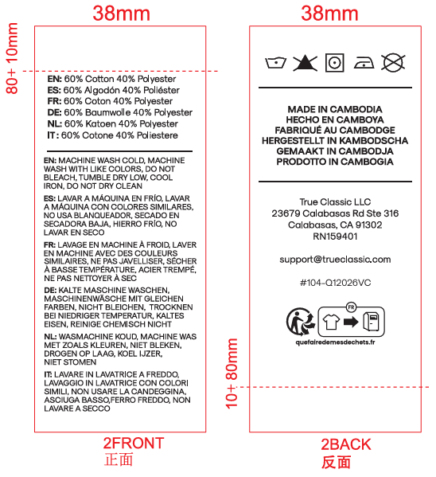 |  |  | 99920 | ￥0.0350 | ￥3,497.2000 |  | 给我30张
PO1376 | QR标 TCT4000 Classic Crew |  | TCT4000WCWHITE | S | 5620 | ￥0.0350 | ￥196.7000 |  | 每个颜色，每个尺码给我20张
 |  |  |  | M | 11210 | ￥0.0350 | ￥392.3500
 |  |  |  | L | 11210 | ￥0.0350 | ￥392.3500
 |  |  |  | XL | 16800 | ￥0.0350 | ￥588.0000
 |  |  |  | 2XL | 11210 | ￥0.0350 | ￥392.3500
 |  |  |  | 3XL | 5620 | ￥0.0350 | ￥196.7000
 | 洗标 #104-Q12026VC |  |  |  | 61550 | ￥0.0350 | ￥2,154.2500 |  | 给我30张
PO1380 | QR标 TCT4000 Classic Crew |  | TCT4000WCBLACK | S | 1570 | ￥0.0350 | ￥54.9500 |  | 每个颜色，每个尺码给我20张
 |  |  |  | M | 6710 | ￥0.0350 | ￥234.8500
 |  |  |  | L | 12870 | ￥0.0350 | ￥450.4500
 |  |  |  | XL | 12150 | ￥0.0350 | ￥425.2500
 |  |  |  | 2XL | 4550 | ￥0.0350 | ￥159.2500
 |  |  |  | 3XL | 2290 | ￥0.0350 | ￥80.1500
 |  |  | TCT4000WCWHITE | S | 1570 | ￥0.0350 | ￥54.9500
 |  |  |  | M | 6710 | ￥0.0350 | ￥234.8500
 |  |  |  | L | 12870 | ￥0.0350 | ￥450.4500
 |  |  |  | XL | 12150 | ￥0.0350 | ￥425.2500
 |  |  |  | 2XL | 4550 | ￥0.0350 | ￥159.2500
 |  |  |  | 3XL | 2290 | ￥0.0350 | ￥80.1500
 |  |  | TCT4000WCNAVY | S | 1570 | ￥0.0350 | ￥54.9500
 |  |  |  | M | 6710 | ￥0.0350 | ￥234.8500
 |  |  |  | L | 12870 | ￥0.0350 | ￥450.4500
 |  |  |  | XL | 12150 | ￥0.0350 | ￥425.2500
 |  |  |  | 2XL | 4550 | ￥0.0350 | ￥159.2500
 |  |  |  | 3XL | 2290 | ￥0.0350 | ￥80.1500
 |  |  | TCT4000WCCARBON | S | 1570 | ￥0.0350 | ￥54.9500
 |  |  |  | M | 6710 | ￥0.0350 | ￥234.8500
 |  |  |  | L | 12870 | ￥0.0350 | ￥450.4500
 |  |  |  | XL | 12150 | ￥0.0350 | ￥425.2500
 |  |  |  | 2XL | 4550 | ￥0.0350 | ￥159.2500
 |  |  |  | 3XL | 2290 | ￥0.0350 | ￥80.1500
 | 洗标 #104-Q12026VC |  |  |  | 159840 | ￥0.0350 | ￥5,594.4000 |  | 给我30张
PO1380 | QR标 TCT4000 Classic Crew | 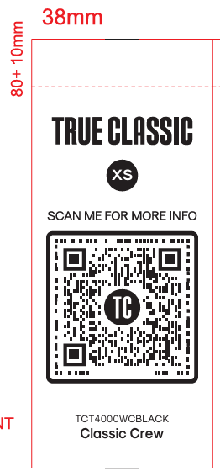 | TCT4000WCBLACK | S | 1160 | ￥0.0350 | ￥40.6000 | 9/16送达丽 | 每个颜色，每个尺码给我20张
 |  |  |  | M | 5340 | ￥0.0350 | ￥186.9000
 |  |  |  | L | 9830 | ￥0.0350 | ￥344.0500
 |  |  |  | XL | 9220 | ￥0.0350 | ￥322.7000
 |  |  |  | 2XL | 3500 | ￥0.0350 | ￥122.5000
 |  |  |  | 3XL | 1770 | ￥0.0350 | ￥61.9500
 |  |  | TCT4000WCWHITE | S | 1160 | ￥0.0350 | ￥40.6000
 |  |  |  | M | 5340 | ￥0.0350 | ￥186.9000
 |  |  |  | L | 9830 | ￥0.0350 | ￥344.0500
 |  |  |  | XL | 9220 | ￥0.0350 | ￥322.7000
 |  |  |  | 2XL | 3500 | ￥0.0350 | ￥122.5000
 |  |  |  | 3XL | 1770 | ￥0.0350 | ￥61.9500
 |  |  | TCT4000WCNAVY | S | 1160 | ￥0.0350 | ￥40.6000
 |  |  |  | M | 5340 | ￥0.0350 | ￥186.9000
 |  |  |  | L | 9830 | ￥0.0350 | ￥344.0500
 |  |  |  | XL | 9220 | ￥0.0350 | ￥322.7000
 |  |  |  | 2XL | 3500 | ￥0.0350 | ￥122.5000
 |  |  |  | 3XL | 1770 | ￥0.0350 | ￥61.9500
 |  |  | TCT4000WCCARBON | S | 1160 | ￥0.0350 | ￥40.6000
 |  |  |  | M | 5340 | ￥0.0350 | ￥186.9000
 |  |  |  | L | 9830 | ￥0.0350 | ￥344.0500
 |  |  |  | XL | 9220 | ￥0.0350 | ￥322.7000
 |  |  |  | 2XL | 3500 | ￥0.0350 | ￥122.5000
 |  |  |  | 3XL | 1770 | ￥0.0350 | ￥61.9500
 | 洗标 #104-Q12026VC |  |  |  | 122440 | ￥0.0350 | ￥4,285.4000 |  | 给我30张
 |  |  |  |  | 890020 |  | ￥31,150.7000

